SHUFFLE
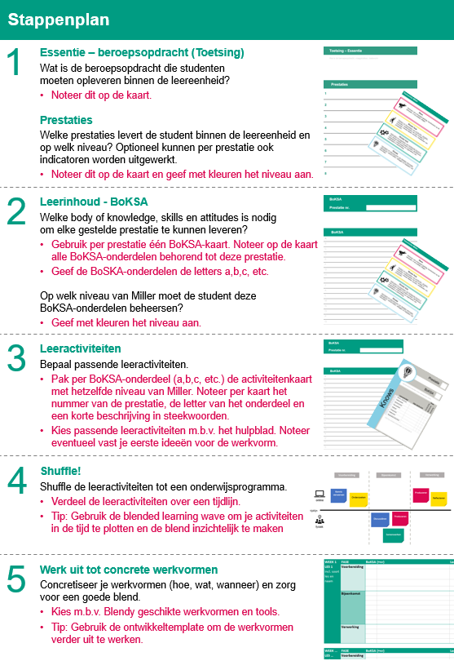
<< Instructie

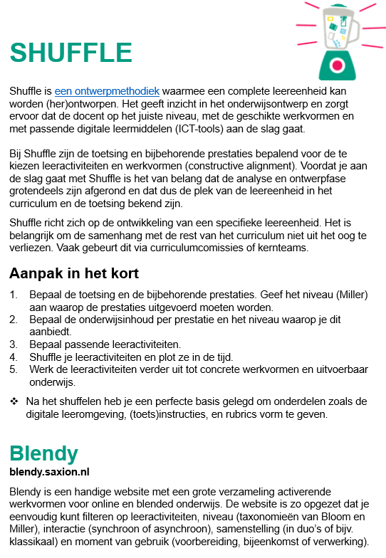

 | Download hier de benodigde materialen om te shuffelen

MILLER
<< Instructie
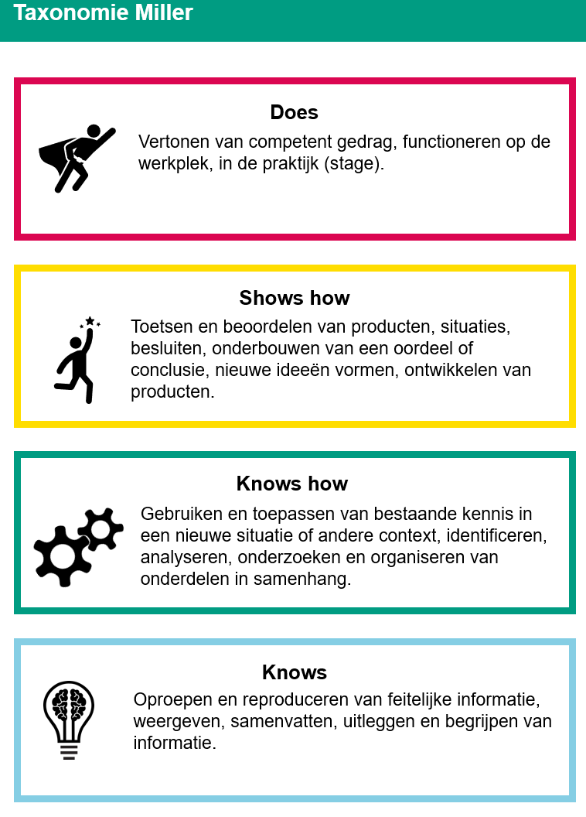

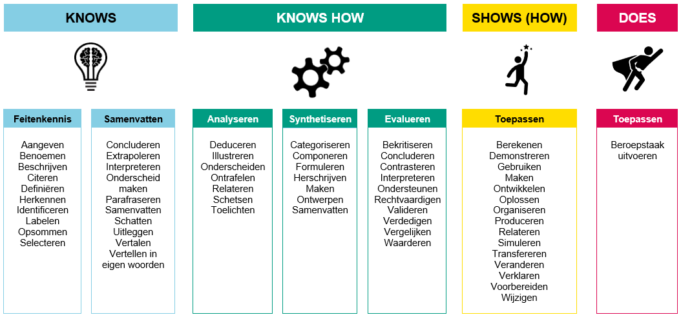

 | Werkwoordentabel van Van Berkel gekoppeld aan Miller (obv Van Berkel & Bax, 2006)

P 1
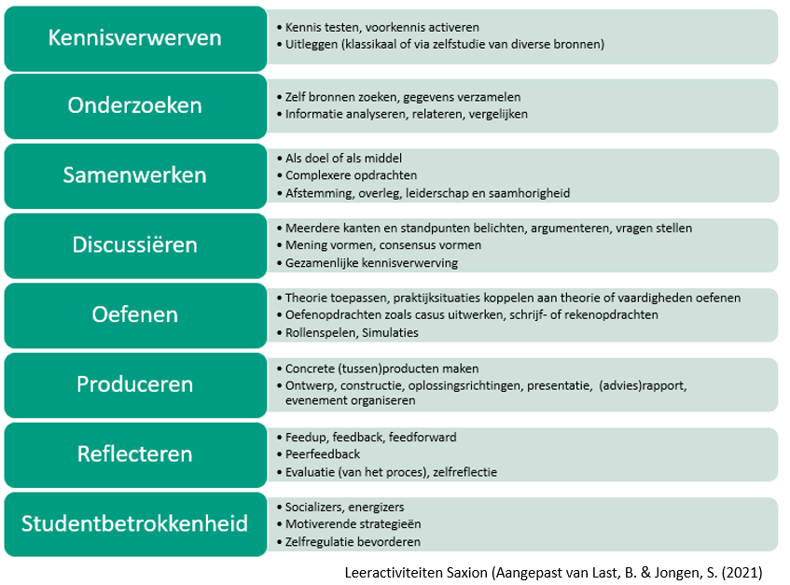
<< Instructie | ! Maak gebruik van de lijst met leeractiviteiten onderaan deze pagina.
STAP 2 |  |  | STAP 3 en 4

BoKSA
Prestatie 1 |  | Miller | Leeractiviteiten per BoKSA-onderdeel | Eerste idee voor werkvorm | Fase | Duur (min) | Week.Les
1a

1b

1c

1d

1e

1f

1g

1h

1i

WAVE
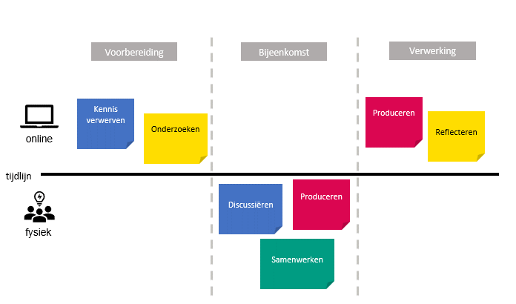
<< Instructie
STAP 4

Blended Learning Wave​ Maak bij stap 4 een blended learning wave om je leeractiviteiten te plotten in de tijd en om de blend visueel te maken. Op de plek van de post-its plaats je de ingevulde activiteitenkaarten. Indien je geen gebruik hebt gemaakt van de fysieke activiteitenkaarten kun je ook zelf een blended learning wave maken (bijv. in MS Whiteboard, of op papier) en daar de leeractiviteiten plotten die je bij de BoKSA-onderdelen hebt genoteerd. Je kunt er ook voor te kiezen deze tussenstap over te slaan en direct aan de slag te gaan met stap 5.

